DAILY REPORT
DAILY SALES REPORT

Nama Kue : PUDING KRISPY
Dept : SNACK LOVE BSI
Bulan : OKTOBER '16 |  |  |  |  |  |  |  |  | NAMA TOKO:GIANT(PUDING KRISPY) |  |  | NAMA TOKO:(MAFFIN)
MODAL: | 72,000 |  |  |  |  |  |  |  | TGL: 12-10-2016 |  |  | TGL: 12-10-2016
TGL | HARI | QTY | T.PENJUALAN | PER/PCS | TOTAL | HASIL |  |  | NO | NAMA BAHAN | HARGA | NO | NAMA BAHAN | HARGA
16 | MINGGU | 1 LOYANG | RUMAH | Rp40,000 | 1 | Rp40,000 |  |  | 1 | GULA | Rp8,500 | 1 | TEPUNG | Rp50,000
20 | RABU | 30PCS | RS.BATSHAIDA |  | 30 | Rp25,000 |  |  | 2 | AGAR2 | Rp15,000 | 2 | minyak | Rp10,000
TOTAL |  |  |  | Rp40,000 | 31 | Rp65,000 |  |  | 3 | KARA | Rp10,500 | 3 | telur | Rp10,000
KEUNTUNGAN |  |  |  |  |  | -Rp7,000 |  |  | 4 | KARA | Rp10,500 | 4 | cup | Rp30,000
 |  |  |  |  |  |  |  |  | 5 | CRISPY CAKE | Rp9,500
Nama Kue : MAFFIN |  |  |  |  |  |  |  |  | 6 | CRISPY CAKE | Rp9,500
Dept : SNACK LOVE BSI |  |  |  |  |  |  |  |  | 7 | SUSU BENDERA | Rp9,000 | TOTAL |  | Rp100,000
Bulan : OKTOBER '16 |  |  |  |  |  |  |  |  | 8 | PLASTIK | Rp200 | DAILY REPOT
MODAL: | Rp100,000 |  |  |  |  |  |  |  | TOTAL |  | Rp72,700
TGL | HARI | QTY | T.PENJUALAN | PER/PCS | TOTAL | SISA/PCS | HASIL
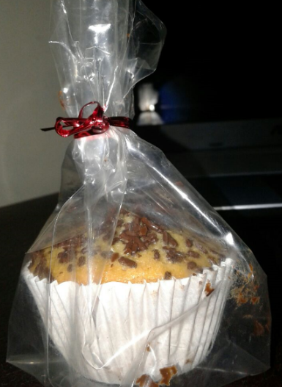
20 | KAMIS | 44PCS | SEKOLAHAN | Rp5,000 | 14 | 30 | Rp70,000 |  | GAMBAR |  |  | GAMBAR
20 | KAMIS | 30PCS | KAMPUS | Rp3,000 | 29 | 1 | Rp87,000 |  | 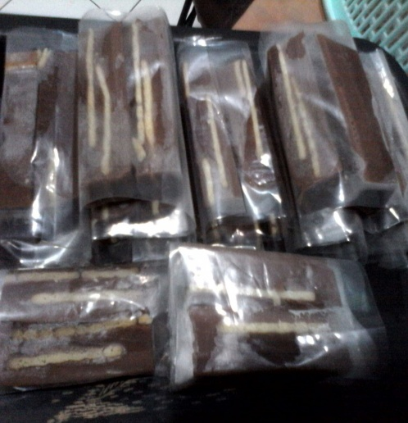
20 | KAMIS | 1PCS | KAMPUS | FREE/BATTER | 0 | 0 | 0
TOTAL |  |  |  | Rp8,000 | 43 | 31 | Rp157,000
KEUNTUNGAN |  |  |  |  | Rp57,000

nama kue : maffin ke dua
dept : SNACK LOVE BSI
Bulan : OKTOBER '16
MODAL : 120000 | SISA DUIT KAS | 25000

TGL | HARI | QTY | T.PENJUAL | PER/PCS | TOTAL TERJUAL | SISA TOTAL YNG BELUM TERJUAL/PCS | HASIL | SISA KUE | FREE/TESTER
23 | MINGGU | 20PCS | RS. BETHSAIDA | Rp3,000 | 20 | - | Rp60,000
23 | MINGGU | 22PCS | WARUNG NIKO | Rp3,000 | 15 | 5 | Rp45,000 | 5 | sisa dimakan habis
23 | MINGGU | 5PCS | WR. KARTINI | Rp3,000 | - | -
24 | SENIN | 21PCS | KAMPUS | Rp3,000 | 8 | 13PCS | Rp34,000 | 6 | 7
TOTAL |  |  |  | Rp12,000
KEUTUNGAN |  |  |  |  |  |  | Rp139,000

